画像
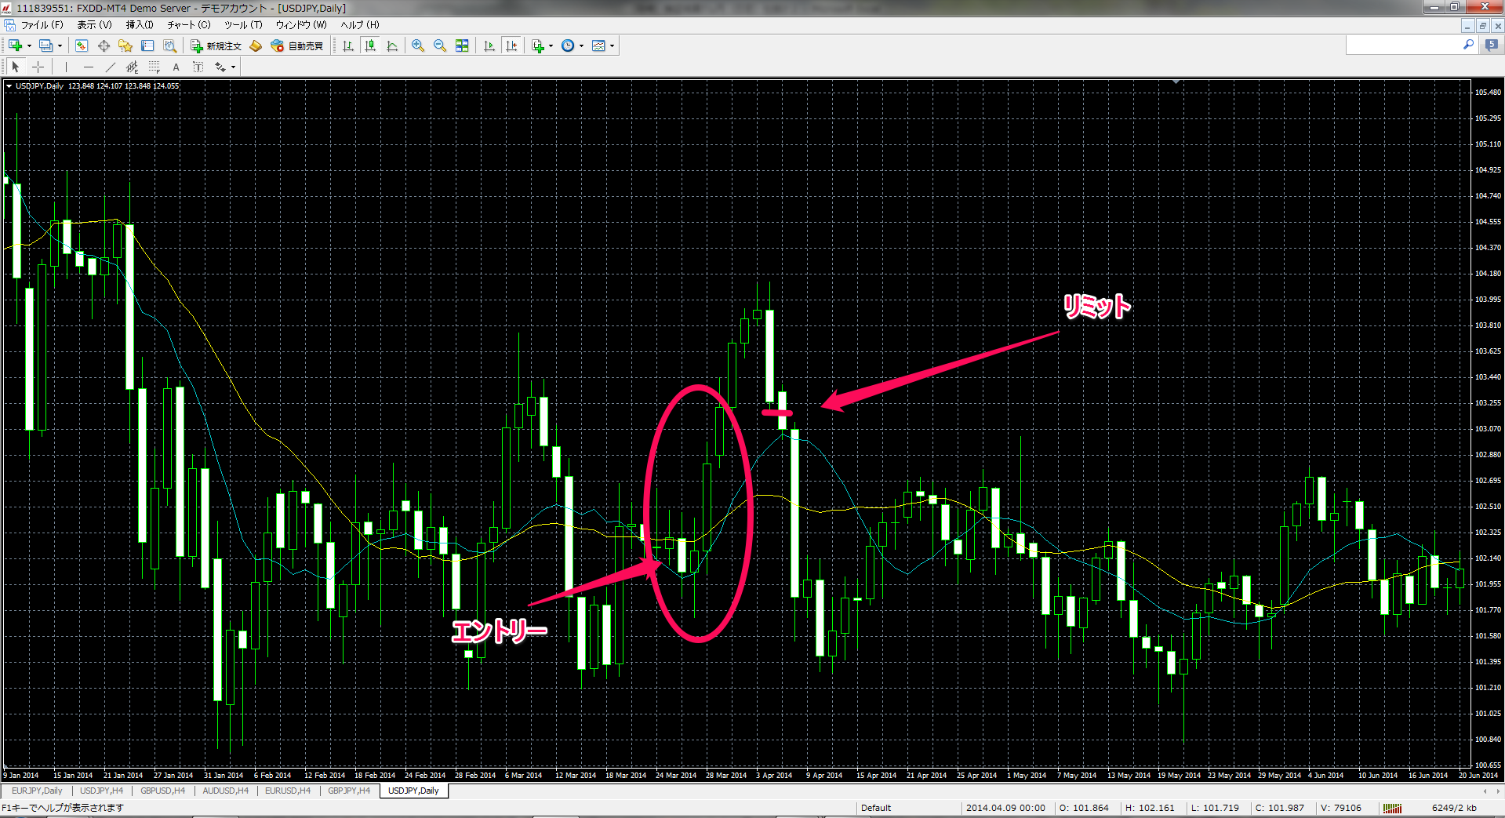

2014.03.28 | 買
エントリー 102.97 リミット 103.19

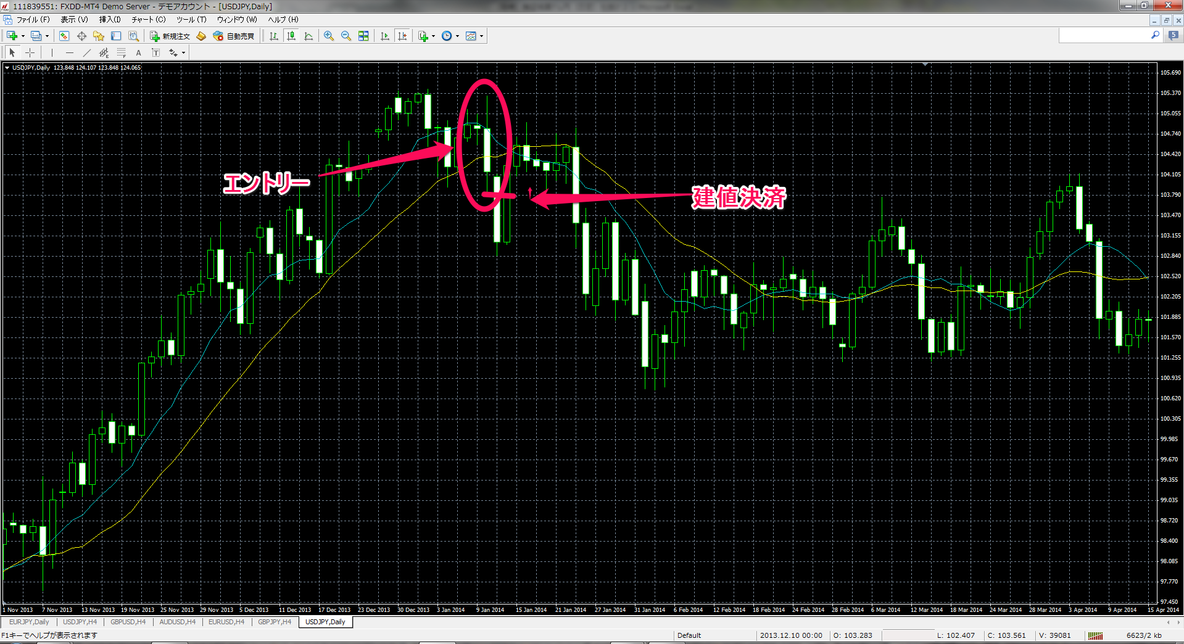

2014.01.13 | 売
エントリー 103.82 損切り 建値決済

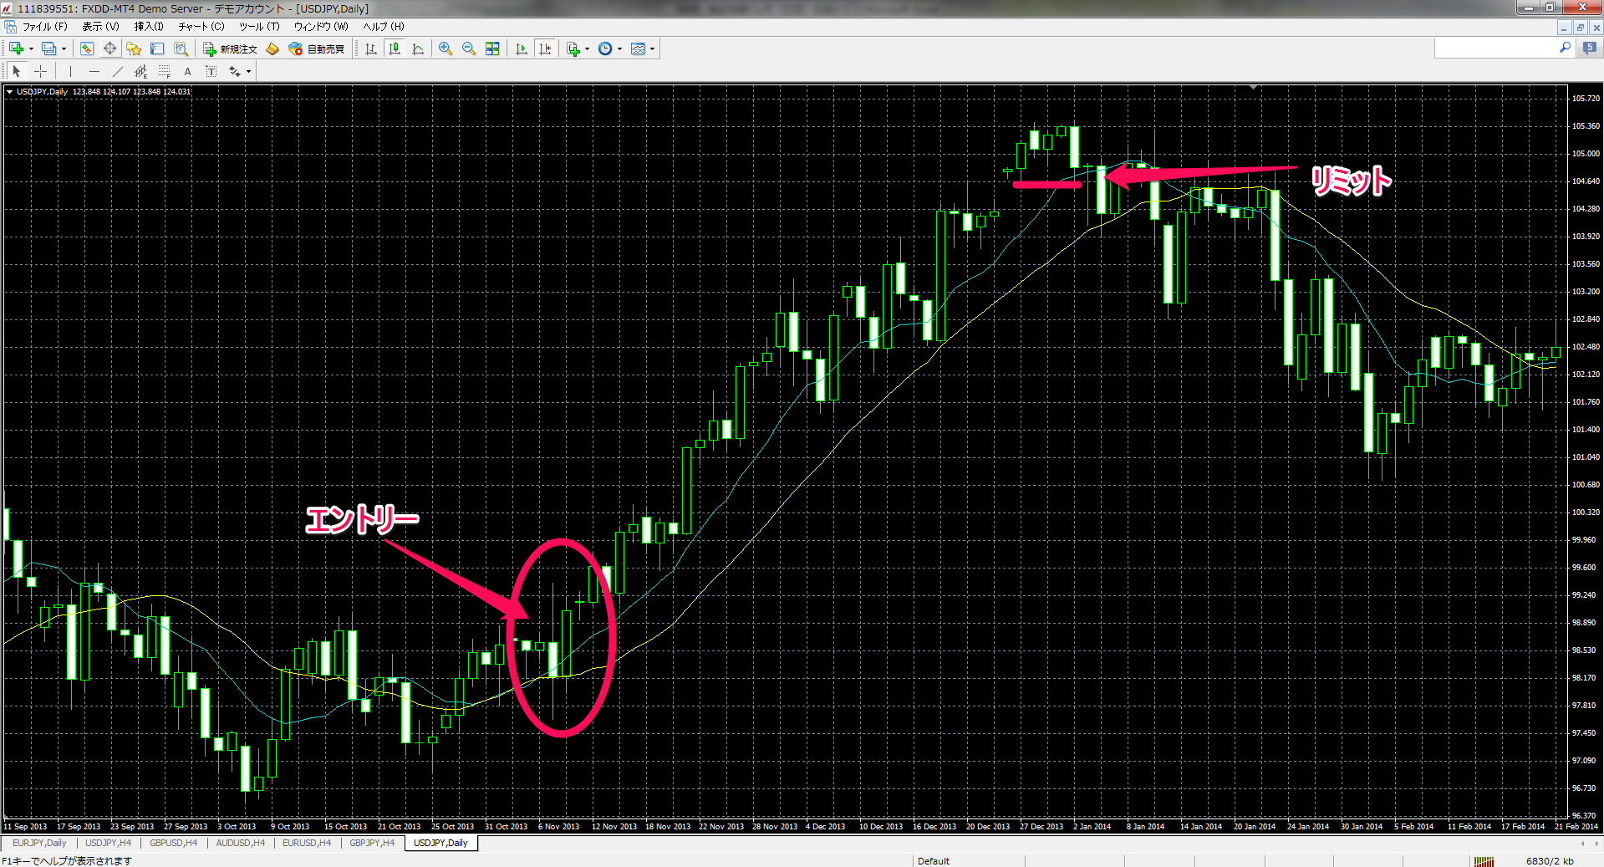

2013.11.11 | 買
エントリー 99.22 リミット 104.64

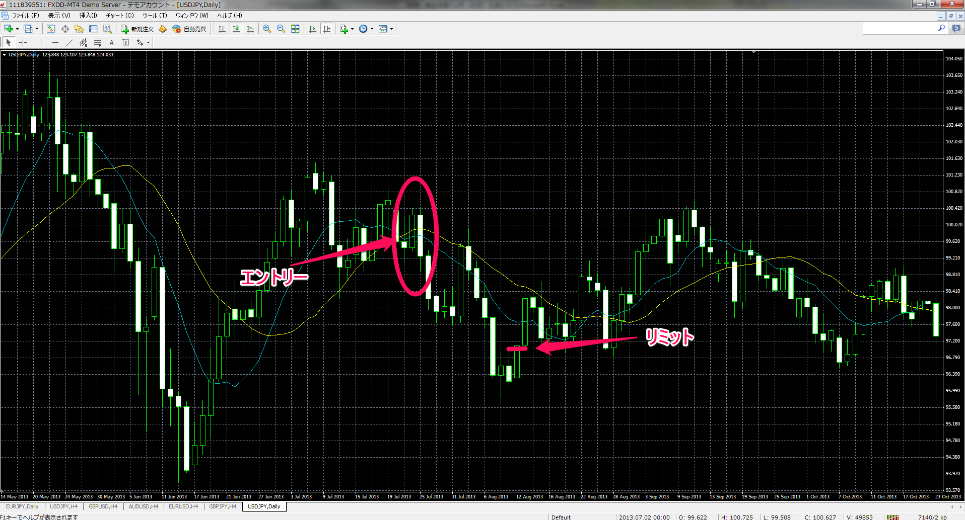

2012.07.26 | 売
エントリー 98.88 リミット 98.51

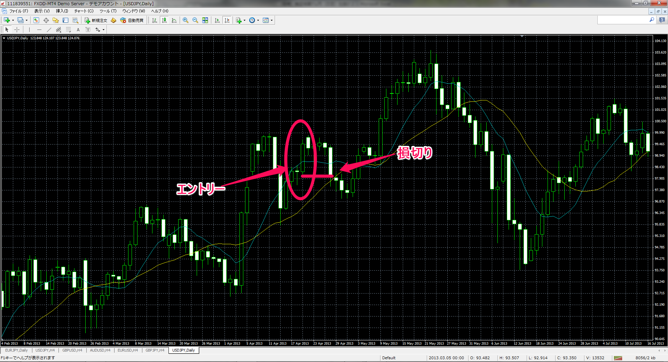

2013.04.22 | 買
エントリー 99.68 損切り 98.10

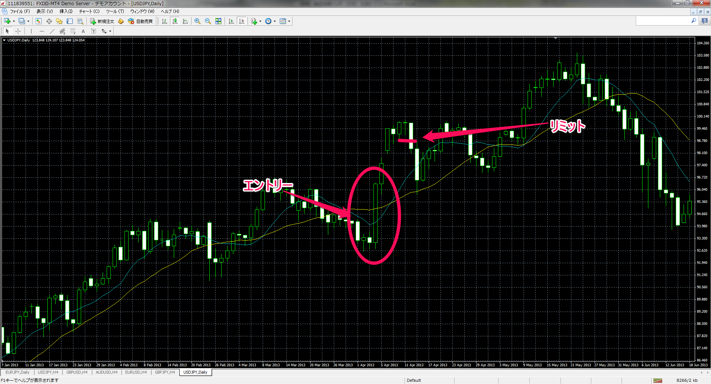

2013.04.08 | 買
エントリー 96.41 リミット 98.90

